Monthly Data
 | Headcount | Attrition Rate
2002-01 | 1 | 0
2007-01 | 2 | 0
2007-08 | 3 | 0
2008-01 | 4 | 0
2009-01 | 4 | 0
2010-09 | 4 | 0
2011-01 | 5 | 0
2011-08 | 6 | 0
2011-10 | 9 | 0.11111111111
2012-05 | 9 | 0
2012-06 | 10 | 0
2012-08 | 12 | 0
2012-10 | 12 | 0
2013-01 | 13 | 0.076923076923
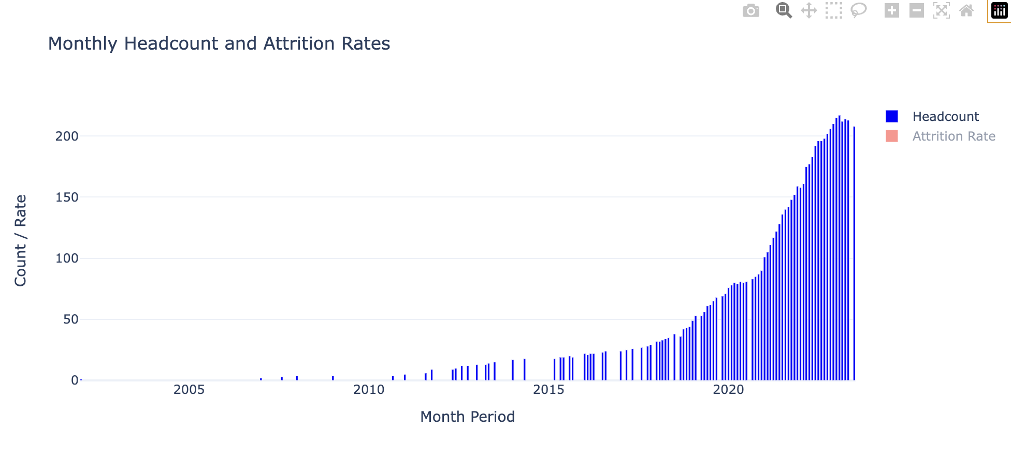
2013-04 | 13 | 0
2013-05 | 14 | 0
2013-07 | 15 | 0
2014-01 | 17 | 0
2014-05 | 18 | 0
2015-03 | 18 | 0
2015-05 | 19 | 0.052631578947
2015-06 | 19 | 0
2015-08 | 20 | 0.1
2015-09 | 19 | 0
2016-01 | 22 | 0.090909090909
2016-02 | 21 | 0
2016-03 | 22 | 0.045454545455
2016-04 | 22 | 0
2016-07 | 23 | 0
2016-08 | 24 | 0
2017-01 | 24 | 0
2017-03 | 25 | 0
2017-05 | 26 | 0.038461538462
2017-08 | 27 | 0.037037037037
2017-10 | 28 | 0
2017-11 | 29 | 0
2018-01 | 32 | 0.03125
2018-02 | 32 | 0
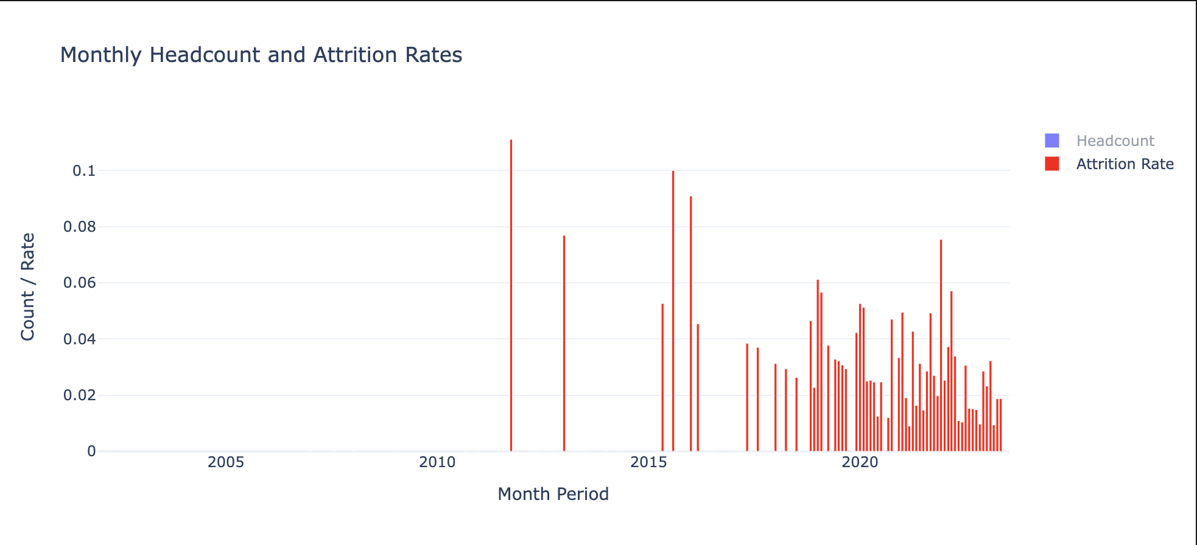
2018-03 | 33 | 0
2018-04 | 34 | 0.029411764706
2018-05 | 35 | 0
2018-07 | 38 | 0.026315789474
2018-09 | 36 | 0
2018-10 | 42 | 0
2018-11 | 43 | 0.046511627907
2018-12 | 44 | 0.022727272727
2019-01 | 49 | 0.061224489796
2019-02 | 53 | 0.056603773585
2019-04 | 53 | 0.037735849057
2019-05 | 56 | 0
2019-06 | 61 | 0.032786885246
2019-07 | 62 | 0.032258064516
2019-08 | 65 | 0.030769230769
2019-09 | 68 | 0.029411764706
2019-11 | 69 | 0
2019-12 | 71 | 0.042253521127
2020-01 | 76 | 0.052631578947
2020-02 | 78 | 0.051282051282
2020-03 | 80 | 0.025
2020-04 | 79 | 0.025316455696
2020-05 | 81 | 0.024691358025
2020-06 | 80 | 0.0125
2020-07 | 81 | 0.024691358025
2020-09 | 83 | 0.012048192771
2020-10 | 85 | 0.047058823529
2020-11 | 87 | 0
2020-12 | 90 | 0.033333333333
2021-01 | 101 | 0.049504950495
2021-02 | 105 | 0.019047619048
2021-03 | 111 | 0.009009009009
2021-04 | 117 | 0.042735042735
2021-05 | 122 | 0.016393442623
2021-06 | 128 | 0.03125
2021-07 | 136 | 0.014705882353
2021-08 | 140 | 0.028571428571
2021-09 | 142 | 0.049295774648
2021-10 | 148 | 0.027027027027
2021-11 | 152 | 0.019736842105
2021-12 | 159 | 0.075471698113
2022-01 | 158 | 0.025316455696
2022-02 | 161 | 0.037267080745
2022-03 | 175 | 0.057142857143
2022-04 | 177 | 0.033898305085
2022-05 | 183 | 0.010928961749
2022-06 | 192 | 0.010416666667
2022-07 | 196 | 0.030612244898
2022-08 | 196 | 0.015306122449
2022-09 | 198 | 0.015151515152
2022-10 | 202 | 0.014851485149
2022-11 | 206 | 0.0097087378641
2022-12 | 210 | 0.028571428571
2023-01 | 215 | 0.023255813953
2023-02 | 217 | 0.032258064516
2023-03 | 212 | 0.0094339622642
2023-04 | 214 | 0.018691588785
2023-05 | 213 | 0.018779342723
2023-07 | 208 | 0

Quarterly Data
 | Headcount | Attrition Rate
2002Q1 | 1 | 0
2007Q1 | 2 | 0
2007Q3 | 3 | 0
2008Q1 | 4 | 0
2009Q1 | 4 | 0
2010Q3 | 4 | 0
2011Q1 | 5 | 0
2011Q3 | 6 | 0
2011Q4 | 9 | 0.11111111111
2012Q2 | 10 | 0
2012Q3 | 12 | 0.083333333333
2012Q4 | 12 | 0
2013Q1 | 13 | 0.076923076923
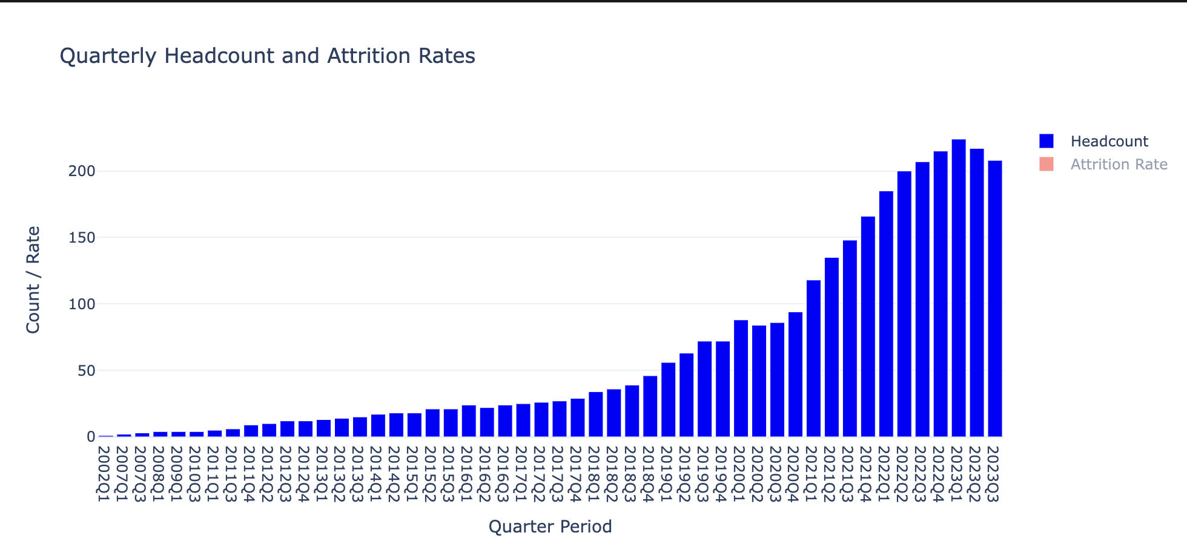
2013Q2 | 14 | 0
2013Q3 | 15 | 0.066666666667
2014Q1 | 17 | 0
2014Q2 | 18 | 0
2015Q1 | 18 | 0
2015Q2 | 21 | 0.095238095238
2015Q3 | 21 | 0.095238095238
2016Q1 | 24 | 0.125
2016Q2 | 22 | 0
2016Q3 | 24 | 0.041666666667
2017Q1 | 25 | 0
2017Q2 | 26 | 0.038461538462
2017Q3 | 27 | 0.037037037037
2017Q4 | 29 | 0
2018Q1 | 34 | 0.029411764706
2018Q2 | 36 | 0.027777777778
2018Q3 | 39 | 0.076923076923
2018Q4 | 46 | 0.065217391304
2019Q1 | 56 | 0.10714285714
2019Q2 | 63 | 0.063492063492
2019Q3 | 72 | 0.083333333333
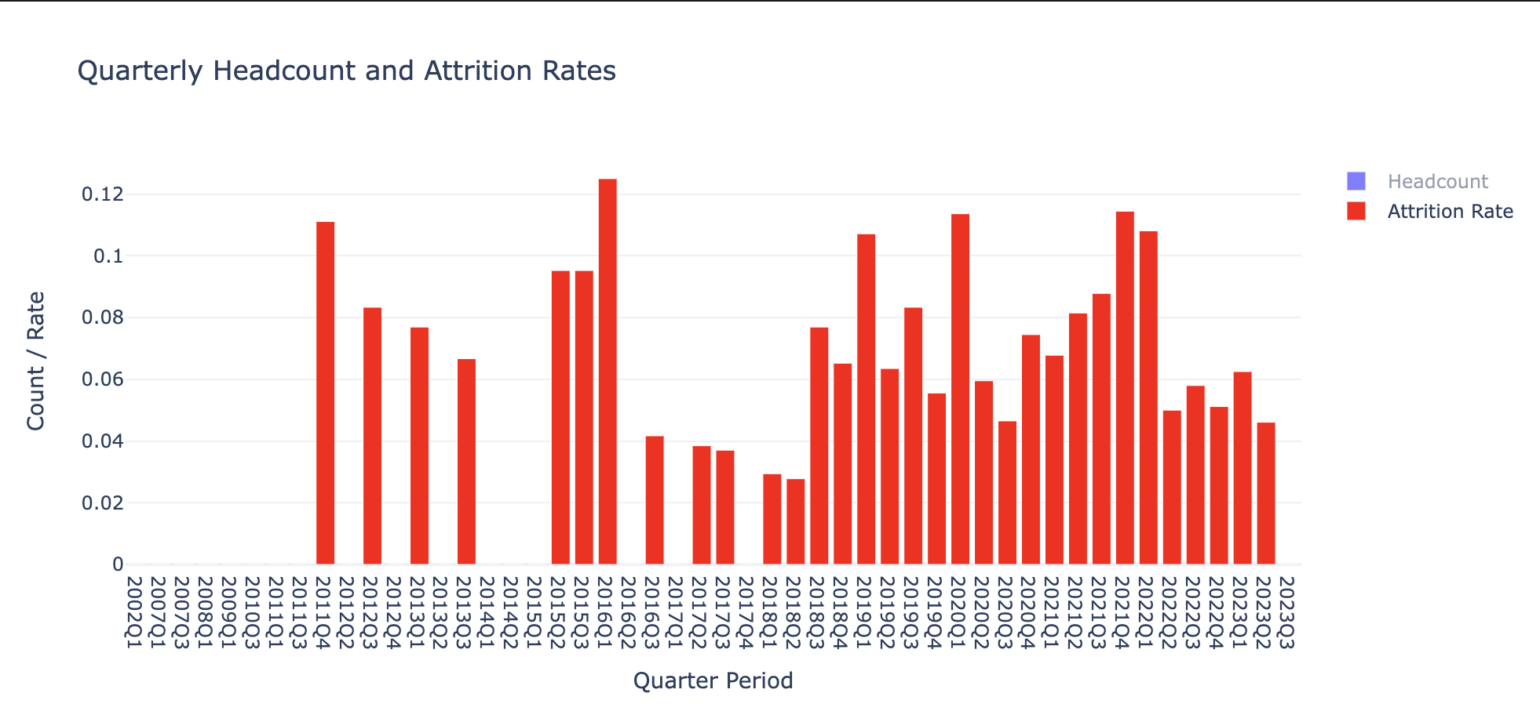
2019Q4 | 72 | 0.055555555556
2020Q1 | 88 | 0.11363636364
2020Q2 | 84 | 0.059523809524
2020Q3 | 86 | 0.046511627907
2020Q4 | 94 | 0.074468085106
2021Q1 | 118 | 0.067796610169
2021Q2 | 135 | 0.081481481481
2021Q3 | 148 | 0.087837837838
2021Q4 | 166 | 0.11445783133
2022Q1 | 185 | 0.10810810811
2022Q2 | 200 | 0.05
2022Q3 | 207 | 0.057971014493
2022Q4 | 215 | 0.051162790698
2023Q1 | 224 | 0.0625
2023Q2 | 217 | 0.046082949309
2023Q3 | 208 | 0

Yearly Data
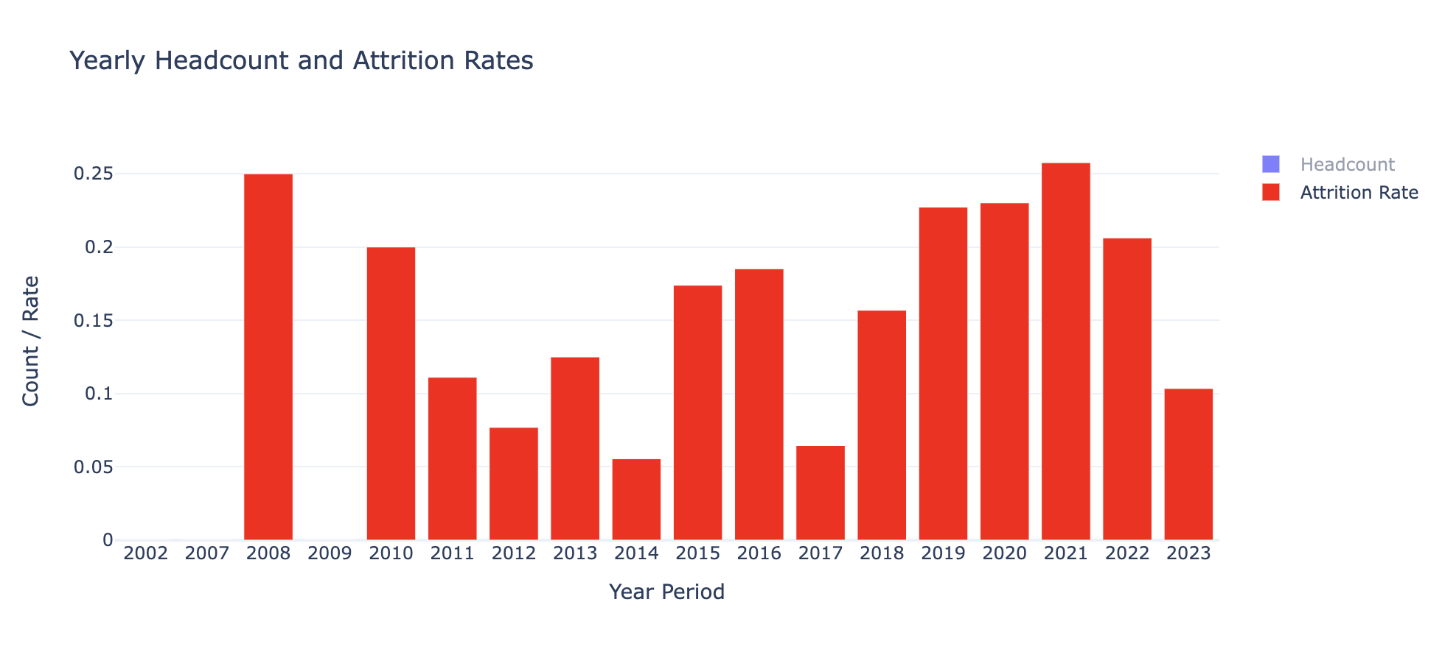
 | Headcount | Attrition Rate
2002 | 1 | 0
2007 | 3 | 0
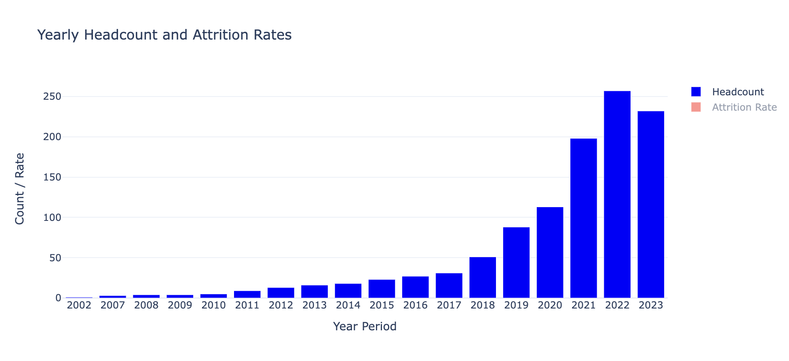
2008 | 4 | 0.25
2009 | 4 | 0
2010 | 5 | 0.2
2011 | 9 | 0.11111111111
2012 | 13 | 0.076923076923
2013 | 16 | 0.125
2014 | 18 | 0.055555555556
2015 | 23 | 0.17391304348
2016 | 27 | 0.18518518519
2017 | 31 | 0.064516129032
2018 | 51 | 0.1568627451
2019 | 88 | 0.22727272727
2020 | 113 | 0.23008849558
2021 | 198 | 0.25757575758
2022 | 257 | 0.20622568093
2023 | 232 | 0.10344827586

